Sheet1
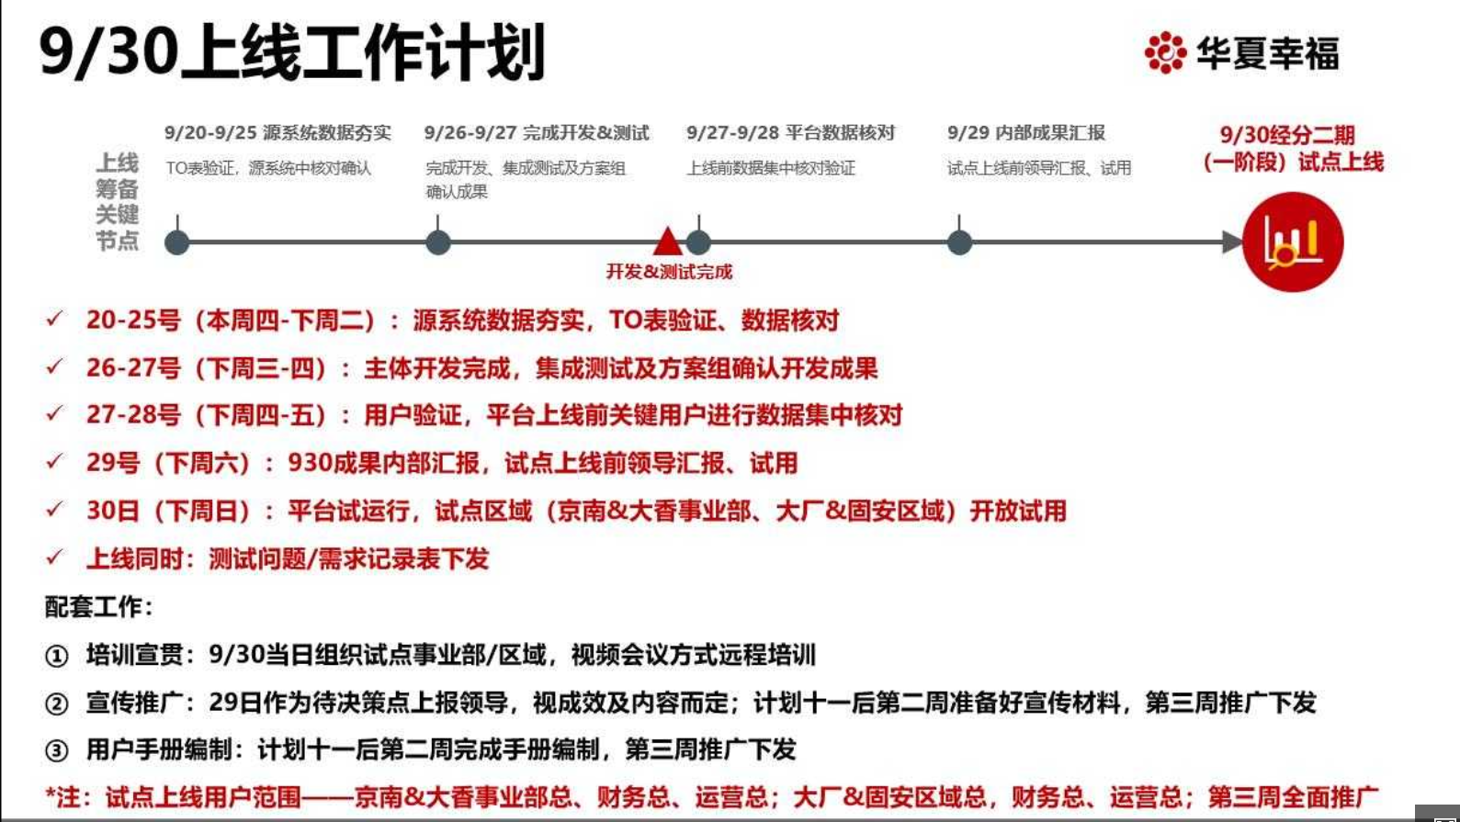
课程 | 老师 | 上课时间 | 上课教室 | 上课专业
高级微观经济学 | 于泽 | 10月21日、27日、28日 | 公教1602 | 所有专业
国际经济学 | 彭刚 | 10月27日、28日、11月17日 | 公教1101 | 所有专业
高级宏观经济学 | 于泽 | 11月3日、4日、11日 | 公教1101 | 所有专业
财政经济学 | 马光荣 | 12月8日、9日、30日 | 公教1101 | 所有专业
货币银行学 | 胡曙光 | 1月12日、13日、19日 | 公教1602 | 所有专业
邓小平经济理论

常规上课时间为 9：00—12：00、13：00—16：00，

